FAR GRID 1
Tabel 9. Floor Area Ratio Kawasan Perdagangan dan Jasa
 |  |  |  |  |  |  |  | DATA PERHITUNGAN GIS

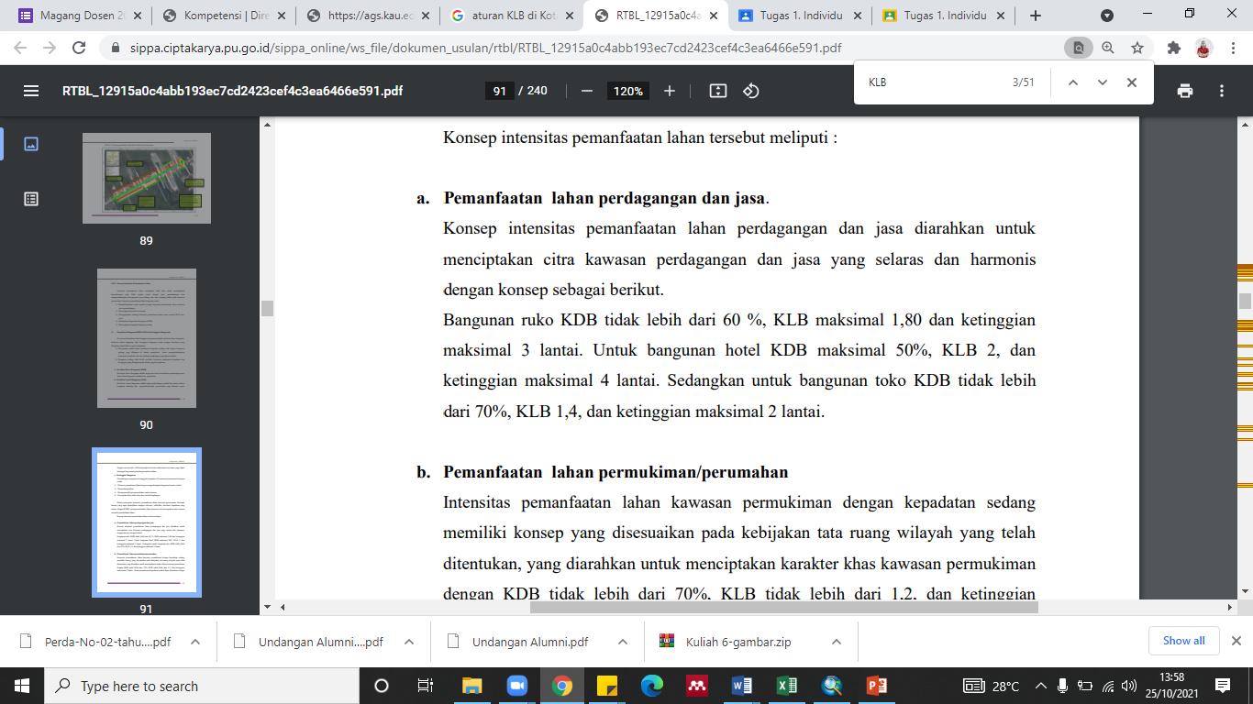
FID | Shape * | Id | luas | Guna_Lahan | Luas Kavling Tanah Per Blok | FAR Alternatif | Klasifikasi | Luas Lahan | 1/3 + Luas Eksisting | Luas Eksisting | KLB 1,80
0 | Polygon | 0 | 603.921361 | Perdagangan dan Jasa | 2777 | 0.391 | Rendah | 2777 | 82 | 2695 | MAKS 2 Lantai
1 | Polygon | 0 | 142.049175 | Perdagangan dan Jasa | 1611 | 0.159 | Rendah | 1611 | 47 | 1564
2 | Polygon | 0 | 826.677561 | Perdagangan dan Jasa | 2947 | 0.505 | Rendah | 2947 | 87 | 2860
3 | Polygon | 0 | 1289.115481 | Perdagangan dan Jasa | 929 | 2.497 | Tinggi | 929 | 27 | 902 | Klasifikasi
4 | Polygon | 0 | 102.73458 | Perdagangan dan Jasa | 2215 | 0.083 | Rendah | 2215 | 65 | 2150 | < 1,8 | Rendah
5 | Polygon | 0 | 319.834309 | Perdagangan dan Jasa | 2009 | 0.287 | Rendah | 2009 | 59 | 1950 | 1,8-2 | Sedang
6 | Polygon | 0 | 901.81821 | Perdagangan dan Jasa | 2924 | 0.555 | Rendah | 2924 | 86 | 2838 | > 2 | Tinggi
7 | Polygon | 0 | 689.256389 | Perdagangan dan Jasa | 1256 | 0.988 | Rendah | 1256 | 37 | 1219
8 | Polygon | 0 | 206.916156 | Perdagangan dan Jasa | 1057 | 0.352 | Rendah | 1057 | 31 | 1026
9 | Polygon | 0 | 1689.103681 | Perdagangan dan Jasa | 1165 | 2.609 | Tinggi | 1165 | 34 | 1131
10 | Polygon | 0 | 2130.205593 | Perdagangan dan Jasa | 3134 | 1.223 | Rendah | 3134 | 92 | 3042
11 | Polygon | 0 | 351.178178 | Perdagangan dan Jasa | 2894 | 0.218 | Rendah | 2894 | 85 | 2809
12 | Polygon | 0 | 539.578112 | Perdagangan dan Jasa | 2312 | 0.420 | Rendah | 2312 | 68 | 2244
13 | Polygon | 0 | 891.168617 | Perdagangan dan Jasa | 3161 | 0.507 | Rendah | 3161 | 93 | 3068 |  | 2.1385564645
14 | Polygon | 0 | 406.880854 | Perdagangan dan Jasa | 1220 | 0.600 | Rendah | 1220 | 36 | 1184
15 | Polygon | 0 | 389.281693 | Perdagangan dan Jasa | 1422 | 0.493 | Rendah | 1422 | 42 | 1380
16 | Polygon | 0 | 919.759904 | Perdagangan dan Jasa | 14115 | 0.117 | Rendah | 14115 | 415 | 13700
17 | Polygon | 0 | 1932.261929 | Perdagangan dan Jasa | 915 | 3.802 | Tinggi | 915 | 27 | 888
18 | Polygon | 0 | 552.375657 | Perdagangan dan Jasa | 2184 | 0.455 | Rendah | 2184 | 64 | 2120
19 | Polygon | 0 | 1007.909722 | Perdagangan dan Jasa | 926 | 1.959 | Sedang | 926 | 27 | 899
20 | Polygon | 0 | 2653.298317 | Perdagangan dan Jasa | 2767 | 1.726 | Rendah | 2767 | 81 | 2686
21 | Polygon | 0 | 918.617429 | Perdagangan dan Jasa | 1822 | 0.908 | Rendah | 1822 | 54 | 1768
22 | Polygon | 0 | 661.560463 | Perdagangan dan Jasa | 1057 | 1.126 | Rendah | 1057 | 31 | 1026
23 | Polygon | 0 | 284.588383 | Perdagangan dan Jasa | 355 | 1.441 | Rendah | 355 | 10 | 345
24 | Polygon | 0 | 794.804457 | Perdagangan dan Jasa | 216 | 6.612 | Tinggi | 216 | 6 | 210
25 | Polygon | 0 | 949.150644 | Perdagangan dan Jasa | 268 | 6.378 | Tinggi | 268 | 8 | 260
26 | Polygon | 0 | 1964.923285 | Perdagangan dan Jasa | 355 | 9.950 | Tinggi | 355 | 10 | 345
27 | Polygon | 0 | 363.688003 | Perdagangan dan Jasa | 361 | 1.815 | Sedang | 361 | 11 | 350
28 | Polygon | 0 | 188.530843 | Perdagangan dan Jasa | 1830 | 0.185 | Rendah | 1830 | 54 | 1776
29 | Polygon | 0 | 1487.346165 | Perdagangan dan Jasa | 2652 | 1.010 | Rendah | 2652 | 78 | 2574
30 | Polygon | 0 | 223.279736 | Perdagangan dan Jasa | 2856 | 0.141 | Rendah | 2856 | 84 | 2772
31 | Polygon | 0 | 1492.533507 | Perdagangan dan Jasa | 2905 | 0.925 | Rendah | 2905 | 85 | 2820
32 | Polygon | 0 | 966.833811 | Perdagangan dan Jasa | 2020 | 0.861 | Rendah | 2020 | 59 | 1961
33 | Polygon | 0 | 1612.976456 | Perdagangan dan Jasa | 808 | 3.594 | Tinggi | 808 | 24 | 784
34 | Polygon | 0 | 2446.346459 | Perdagangan dan Jasa | 644 | 6.838 | Tinggi | 644 | 19 | 625
35 | Polygon | 0 | 660.843616 | Perdagangan dan Jasa | 1039 | 1.145 | Rendah | 1039 | 31 | 1008
36 | Polygon | 0 | 917.060526 | Perdagangan dan Jasa | 2128 | 0.776 | Rendah | 2128 | 63 | 2065
37 | Polygon | 0 | 759.935156 | Perdagangan dan Jasa | 228 | 6.007 | Tinggi | 228 | 7 | 221
38 | Polygon | 0 | 657.133371 | Perdagangan dan Jasa | 1022 | 1.157 | Rendah | 1022 | 30 | 992
39 | Polygon | 0 | 76.585055 | Perdagangan dan Jasa | 804 | 0.172 | Rendah | 804 | 24 | 780
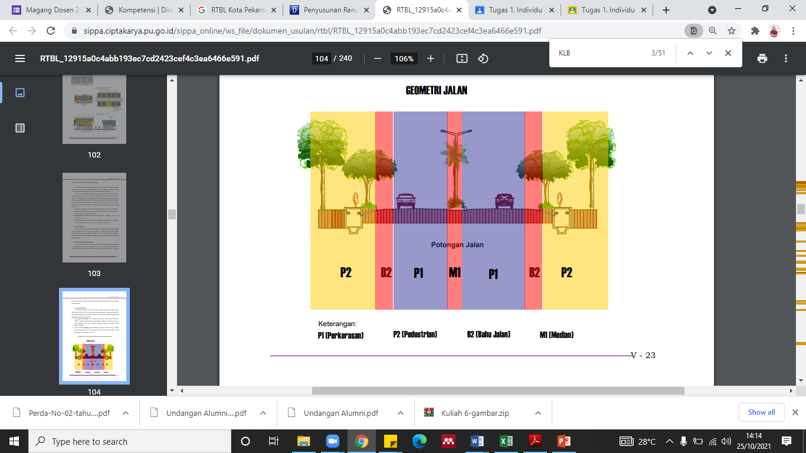
40 | Polygon | 0 | 9777.221545 | Perdagangan dan Jasa | 476 | 36.973 | Tinggi | 476 | 14 | 462
41 | Polygon | 0 | 93.543674 | Perdagangan dan Jasa | 412 | 0.409 | Rendah | 412 | 12 | 400
44 | Polygon | 0 | 414.304844 | Perdagangan dan Jasa | 1125 | 0.663 | Rendah | 1125 | 33 | 1092
45 | Polygon | 0 | 293.345611 | Perdagangan dan Jasa | 1762 | 0.300 | Rendah | 1762 | 52 | 1710
46 | Polygon | 0 | 514.673968 | Perdagangan dan Jasa | 1648 | 0.562 | Rendah | 1648 | 48 | 1600
47 | Polygon | 0 | 24.335356 | Perdagangan dan Jasa | 2679 | 0.016 | Rendah | 2679 | 79 | 2600
48 | Polygon | 0 | 140.779291 | Perdagangan dan Jasa | 2464 | 0.103 | Rendah | 2464 | 72 | 2392
49 | Polygon | 0 | 227.199995 | Perdagangan dan Jasa | 798 | 0.512 | Rendah | 798 | 23 | 775
50 | Polygon | 0 | 114.876532 | Perdagangan dan Jasa | 569 | 0.364 | Rendah | 569 | 17 | 552
51 | Polygon | 0 | 157.685407 | Perdagangan dan Jasa | 560 | 0.506 | Rendah | 560 | 16 | 544
52 | Polygon | 0 | 192.976486 | Perdagangan dan Jasa | 515 | 0.674 | Rendah | 515 | 15 | 500
53 | Polygon | 0 | 96.405113 | Perdagangan dan Jasa | 560 | 0.310 | Rendah | 560 | 16 | 544
54 | Polygon | 0 | 277.769583 | Perdagangan dan Jasa | 758 | 0.659 | Rendah | 758 | 22 | 736
55 | Polygon | 0 | 112.759942 | Perdagangan dan Jasa | 926 | 0.219 | Rendah | 926 | 27 | 899
56 | Polygon | 0 | 280.482262 | Perdagangan dan Jasa | 686 | 0.736 | Rendah | 686 | 20 | 666
59 | Polygon | 0 | 231.697792 | Perdagangan dan Jasa | 2968 | 0.141 | Rendah | 2968 | 87 | 2881
60 | Polygon | 0 | 224.137293 | Perdagangan dan Jasa | 433 | 0.932 | Rendah | 433 | 13 | 420
62 | Polygon | 0 | 182.607052 | Perdagangan dan Jasa | 569 | 0.578 | Rendah | 569 | 17 | 552
64 | Polygon | 0 | 178.756798 | Perdagangan dan Jasa | 215 | 1.494 | Rendah | 215 | 6 | 209
65 | Polygon | 0 | 1452.489464 | Perdagangan dan Jasa | 2170 | 1.205 | Rendah | 2170 | 64 | 2106
66 | Polygon | 0 | 788.93527 | Perdagangan dan Jasa | 824 | 1.723 | Rendah | 824 | 24 | 800
67 | Polygon | 0 | 576.479648 | Perdagangan dan Jasa | 482 | 2.152 | Tinggi | 482 | 14 | 468
68 | Polygon | 0 | 202.285351 | Perdagangan dan Jasa | 283 | 1.285 | Rendah | 283 | 8 | 275
69 | Polygon | 0 | 410.171071 | Perdagangan dan Jasa | 482 | 1.531 | Rendah | 482 | 14 | 468
70 | Polygon | 0 | 551.732664 | Perdagangan dan Jasa | 429 | 2.317 | Tinggi | 429 | 13 | 416
71 | Polygon | 0 | 328.645441 | Perdagangan dan Jasa | 938 | 0.631 | Rendah | 938 | 28 | 910
72 | Polygon | 0 | 491.616197 | Perdagangan dan Jasa | 392 | 2.260 | Tinggi | 392 | 12 | 380
73 | Polygon | 0 | 169.971218 | Perdagangan dan Jasa | 1508 | 0.203 | Rendah | 1508 | 44 | 1464
74 | Polygon | 0 | 517.100329 | Perdagangan dan Jasa | 445 | 2.091 | Tinggi | 445 | 13 | 432
75 | Polygon | 0 | 1097.834857 | Perdagangan dan Jasa | 505 | 3.914 | Tinggi | 505 | 15 | 490
76 | Polygon | 0 | 531.308816 | Perdagangan dan Jasa | 798 | 1.198 | Rendah | 798 | 23 | 775
77 | Polygon | 0 | 436.592565 | Perdagangan dan Jasa | 411 | 1.912 | Sedang | 411 | 12 | 399
78 | Polygon | 0 | 86.66537 | Perdagangan dan Jasa | 989 | 0.158 | Rendah | 989 | 29 | 960
425 | Polygon | 0 | 5084.120551 | Perdagangan dan Jasa | 607 | 15.080 | Tinggi | 607 | 18 | 589
426 | Polygon | 0 | 1392.316293 | Perdagangan dan Jasa | 668 | 3.754 | Tinggi | 668 | 20 | 648
427 | Polygon | 0 | 207.000862 | Perdagangan dan Jasa | 701 | 0.532 | Rendah | 701 | 21 | 680
428 | Polygon | 0 | 108.93279 | Perdagangan dan Jasa | 635 | 0.309 | Rendah | 635 | 19 | 616
429 | Polygon | 0 | 423.929779 | Perdagangan dan Jasa | 644 | 1.185 | Rendah | 644 | 19 | 625
430 | Polygon | 0 | 128.808501 | Perdagangan dan Jasa | 340 | 0.682 | Rendah | 340 | 10 | 330
431 | Polygon | 0 | 173.348241 | Perdagangan dan Jasa | 545 | 0.572 | Rendah | 545 | 16 | 529
432 | Polygon | 0 | 295.739988 | Perdagangan dan Jasa | 884 | 0.602 | Rendah | 884 | 26 | 858
433 | Polygon | 0 | 193.832818 | Perdagangan dan Jasa | 793 | 0.440 | Rendah | 793 | 23 | 770
435 | Polygon | 0 | 361.834281 | Perdagangan dan Jasa | 464 | 1.405 | Rendah | 464 | 14 | 450
436 | Polygon | 0 | 159.23531 | Perdagangan dan Jasa | 404 | 0.710 | Rendah | 404 | 12 | 392
437 | Polygon | 0 | 261.324447 | Perdagangan dan Jasa | 404 | 1.165 | Rendah | 404 | 12 | 392
438 | Polygon | 0 | 403.831453 | Perdagangan dan Jasa | 721 | 1.008 | Rendah | 721 | 21 | 700
439 | Polygon | 0 | 266.288825 | Perdagangan dan Jasa | 1391 | 0.345 | Rendah | 1391 | 41 | 1350
440 | Polygon | 0 | 151.836871 | Perdagangan dan Jasa | 303 | 0.902 | Rendah | 303 | 9 | 294
441 | Polygon | 0 | 129.84527 | Perdagangan dan Jasa | 445 | 0.525 | Rendah | 445 | 13 | 432
442 | Polygon | 0 | 1375.057004 | Perdagangan dan Jasa | 340 | 7.280 | Tinggi | 340 | 10 | 330
443 | Polygon | 0 | 1571.201199 | Perdagangan dan Jasa | 235 | 12.039 | Tinggi | 235 | 7 | 228
444 | Polygon | 0 | 1512.592631 | Perdagangan dan Jasa | 193 | 14.131 | Tinggi | 193 | 6 | 187
445 | Polygon | 0 | 1542.921433 | Perdagangan dan Jasa | 306 | 9.076 | Tinggi | 306 | 9 | 297
446 | Polygon | 0 | 178.704994 | Perdagangan dan Jasa | 824 | 0.390 | Rendah | 824 | 24 | 800
447 | Polygon | 0 | 68.082293 | Perdagangan dan Jasa | 482 | 0.254 | Rendah | 482 | 14 | 468
448 | Polygon | 0 | 221.277884 | Perdagangan dan Jasa | 283 | 1.406 | Rendah | 283 | 8 | 275
449 | Polygon | 0 | 338.452738 | Perdagangan dan Jasa | 482 | 1.263 | Rendah | 482 | 14 | 468
450 | Polygon | 0 | 286.682921 | Perdagangan dan Jasa | 429 | 1.204 | Rendah | 429 | 13 | 416
451 | Polygon | 0 | 125.60509 | Perdagangan dan Jasa | 938 | 0.241 | Rendah | 938 | 28 | 910
452 | Polygon | 0 | 1410.921771 | Perdagangan dan Jasa | 392 | 6.487 | Tinggi | 392 | 12 | 380
453 | Polygon | 0 | 1252.531417 | Perdagangan dan Jasa | 1508 | 1.495 | Rendah | 1508 | 44 | 1464
454 | Polygon | 0 | 475.215164 | Perdagangan dan Jasa | 445 | 1.922 | Sedang | 445 | 13 | 432
455 | Polygon | 0 | 169.496476 | Perdagangan dan Jasa | 505 | 0.604 | Rendah | 505 | 15 | 490
456 | Polygon | 0 | 538.979573 | Perdagangan dan Jasa | 798 | 1.215 | Rendah | 798 | 23 | 775
457 | Polygon | 0 | 336.268594 | Perdagangan dan Jasa | 411 | 1.472 | Rendah | 411 | 12 | 399
458 | Polygon | 0 | 343.450134 | Perdagangan dan Jasa | 989 | 0.625 | Rendah | 989 | 29 | 960
459 | Polygon | 0 | 370.632462 | Perdagangan dan Jasa | 607 | 1.099 | Rendah | 607 | 18 | 589
460 | Polygon | 0 | 597.542638 | Perdagangan dan Jasa | 668 | 1.611 | Rendah | 668 | 20 | 648
461 | Polygon | 0 | 2832.273763 | Perdagangan dan Jasa | 701 | 7.277 | Tinggi | 701 | 21 | 680
462 | Polygon | 0 | 761.924687 | Perdagangan dan Jasa | 635 | 2.161 | Tinggi | 635 | 19 | 616
463 | Polygon | 0 | 2771.412913 | Perdagangan dan Jasa | 644 | 7.747 | Tinggi | 644 | 19 | 625
464 | Polygon | 0 | 1145.371494 | Perdagangan dan Jasa | 340 | 6.064 | Tinggi | 340 | 10 | 330
472 | Polygon | 0 | 3595.715858 | Perdagangan dan Jasa | 545 | 11.875 | Tinggi | 545 | 16 | 529
473 | Polygon | 0 | 6857.792614 | Perdagangan dan Jasa | 884 | 13.964 | Tinggi | 884 | 26 | 858
474 | Polygon | 0 | 4235.717057 | Perdagangan dan Jasa | 793 | 9.610 | Tinggi | 793 | 23 | 770
476 | Polygon | 0 | 693.818592 | Perdagangan dan Jasa | 464 | 2.694 | Tinggi | 464 | 14 | 450
479 | Polygon | 0 | 2130.290999 | Perdagangan dan Jasa | 404 | 9.494 | Tinggi | 404 | 12 | 392
481 | Polygon | 0 | 635.182722 | Perdagangan dan Jasa | 404 | 2.831 | Tinggi | 404 | 12 | 392
484 | Polygon | 0 | 111.706373 | Perdagangan dan Jasa | 721 | 0.279 | Rendah | 721 | 21 | 700
485 | Polygon | 0 | 536.485694 | Perdagangan dan Jasa | 644 | 1.500 | Rendah | 644 | 19 | 625
497 | Polygon | 0 | 668.310308 | Perdagangan dan Jasa | 340 | 3.538 | Tinggi | 340 | 10 | 330
501 | Polygon | 0 | 612.702838 | Perdagangan dan Jasa | 545 | 2.023 | Tinggi | 545 | 16 | 529
502 | Polygon | 0 | 608.952691 | Perdagangan dan Jasa | 884 | 1.240 | Rendah | 884 | 26 | 858
503 | Polygon | 0 | 407.107669 | Perdagangan dan Jasa | 793 | 0.924 | Rendah | 793 | 23 | 770
506 | Polygon | 0 | 284.520478 | Perdagangan dan Jasa | 464 | 1.105 | Rendah | 464 | 14 | 450
507 | Polygon | 0 | 508.597917 | Perdagangan dan Jasa | 404 | 2.267 | Tinggi | 404 | 12 | 392
509 | Polygon | 0 | 529.621355 | Perdagangan dan Jasa | 404 | 2.360 | Tinggi | 404 | 12 | 392
511 | Polygon | 0 | 462.713039 | Perdagangan dan Jasa | 721 | 1.155 | Rendah | 721 | 21 | 700
513 | Polygon | 0 | 477.621923 | Perdagangan dan Jasa | 1391 | 0.618 | Rendah | 1391 | 41 | 1350
518 | Polygon | 0 | 267.680867 | Perdagangan dan Jasa | 303 | 1.591 | Rendah | 303 | 9 | 294
519 | Polygon | 0 | 467.339644 | Perdagangan dan Jasa | 445 | 1.890 | Sedang | 445 | 13 | 432
522 | Polygon | 0 | 485.132019 | Perdagangan dan Jasa | 340 | 2.568 | Tinggi | 340 | 10 | 330
526 | Polygon | 0 | 648.881226 | Perdagangan dan Jasa | 235 | 4.972 | Tinggi | 235 | 7 | 228
527 | Polygon | 0 | 1079.056818 | Perdagangan dan Jasa | 193 | 10.081 | Tinggi | 193 | 6 | 187
528 | Polygon | 0 | 1845.231812 | Perdagangan dan Jasa | 306 | 10.854 | Tinggi | 306 | 9 | 297
529 | Polygon | 0 | 1626.746085 | Perdagangan dan Jasa | 824 | 3.553 | Tinggi | 824 | 24 | 800
530 | Polygon | 0 | 679.709861 | Perdagangan dan Jasa | 482 | 2.537 | Tinggi | 482 | 14 | 468
531 | Polygon | 0 | 1590.690923 | Perdagangan dan Jasa | 283 | 10.106 | Tinggi | 283 | 8 | 275
532 | Polygon | 0 | 1540.845445 | Perdagangan dan Jasa | 482 | 5.752 | Tinggi | 482 | 14 | 468
533 | Polygon | 0 | 958.949541 | Perdagangan dan Jasa | 2009 | 0.859 | Rendah | 2009 | 59 | 1950
555 | Polygon | 0 | 856.458576 | Perdagangan dan Jasa | 2924 | 0.527 | Rendah | 2924 | 86 | 2838
589 | Polygon | 0 | 515.846546 | Perdagangan dan Jasa | 1256 | 0.739 | Rendah | 1256 | 37 | 1219
590 | Polygon | 0 | 567.028674 | Perdagangan dan Jasa | 1057 | 0.966 | Rendah | 1057 | 31 | 1026
591 | Polygon | 0 | 387.529127 | Perdagangan dan Jasa | 1165 | 0.599 | Rendah | 1165 | 34 | 1131
592 | Polygon | 0 | 35.950173 | Perdagangan dan Jasa | 3134 | 0.021 | Rendah | 3134 | 92 | 3042
593 | Polygon | 0 | 159.593033 | Perdagangan dan Jasa | 2894 | 0.099 | Rendah | 2894 | 85 | 2809
594 | Polygon | 0 | 898.098024 | Perdagangan dan Jasa | 2312 | 0.699 | Rendah | 2312 | 68 | 2244
595 | Polygon | 0 | 565.87841 | Perdagangan dan Jasa | 3161 | 0.322 | Rendah | 3161 | 93 | 3068
596 | Polygon | 0 | 315.809883 | Perdagangan dan Jasa | 1220 | 0.466 | Rendah | 1220 | 36 | 1184
597 | Polygon | 0 | 657.965587 | Perdagangan dan Jasa | 1422 | 0.833 | Rendah | 1422 | 42 | 1380
598 | Polygon | 0 | 344.553991 | Perdagangan dan Jasa | 14115 | 0.044 | Rendah | 14115 | 415 | 13700
...

WAI
...
Grid | Entropy | Connectivity | FAR | Density | WAI
Grid 2 | -1.260 | 1.692 | 1.005 | 1.446 | 4.5755790758
Grid 3 | 1.177 | -0.824 | -0.549 | 0.231 | -0.7901804248
Grid 4 | 1.119 | -0.955 | 0.011 | -0.609 | -1.3880562196
Grid 5 | -0.219 | 0.564 | -0.838 | 0.796 | 0.86716505164
Grid 6 | 0.035 | 0.000 | -1.022 | -0.695 | -1.6814634658

Grid | WAI
Grid 1 | -1.58
Grid 2 | 4.58
WALKABILITY INDEX
Grid 3 | -0.79
Grid 4 | -1.39
Grid 5 | 0.87
Grid 6 | -1.68

